Photos
Avant travaux |  | Après travaux
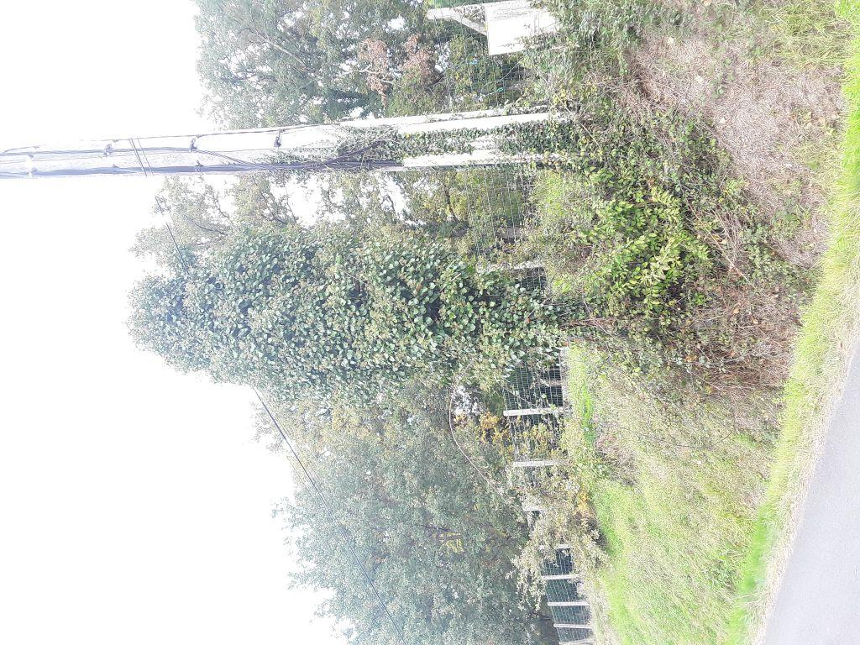 | 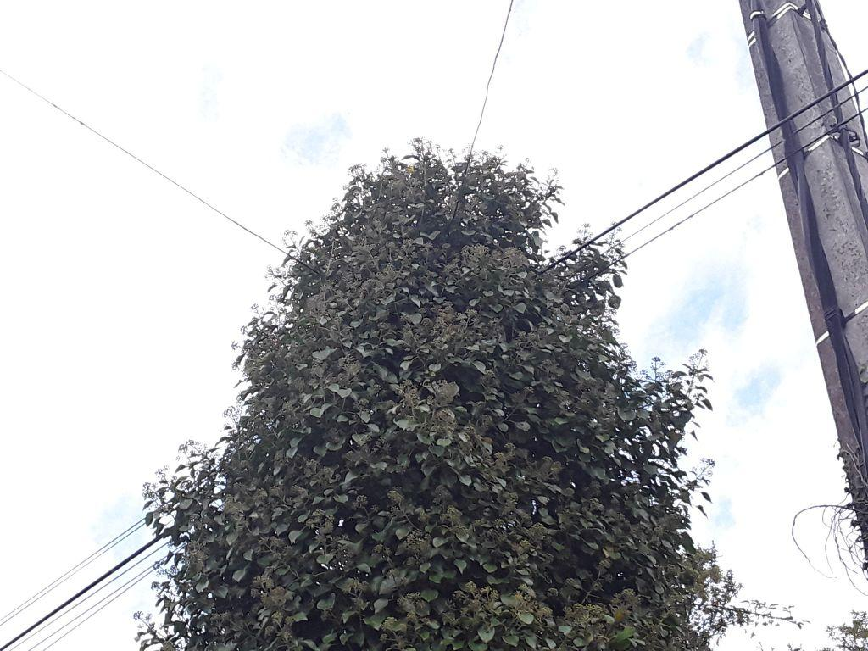
0423969_1.jpg | 0423969_2.jpg
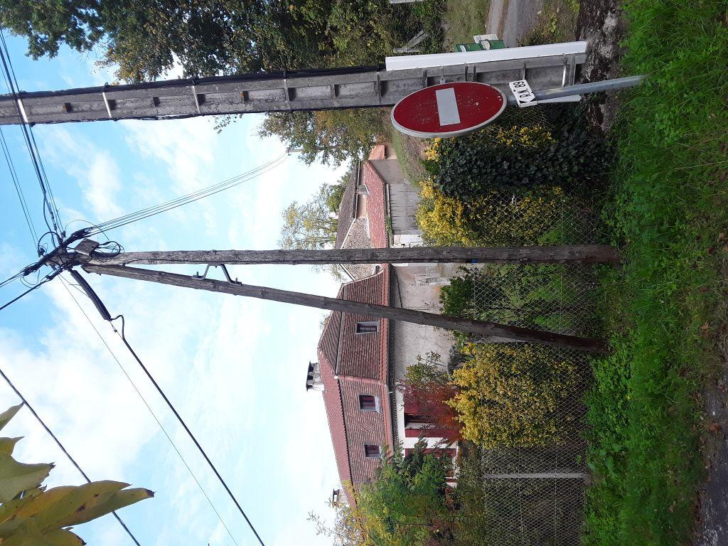 | 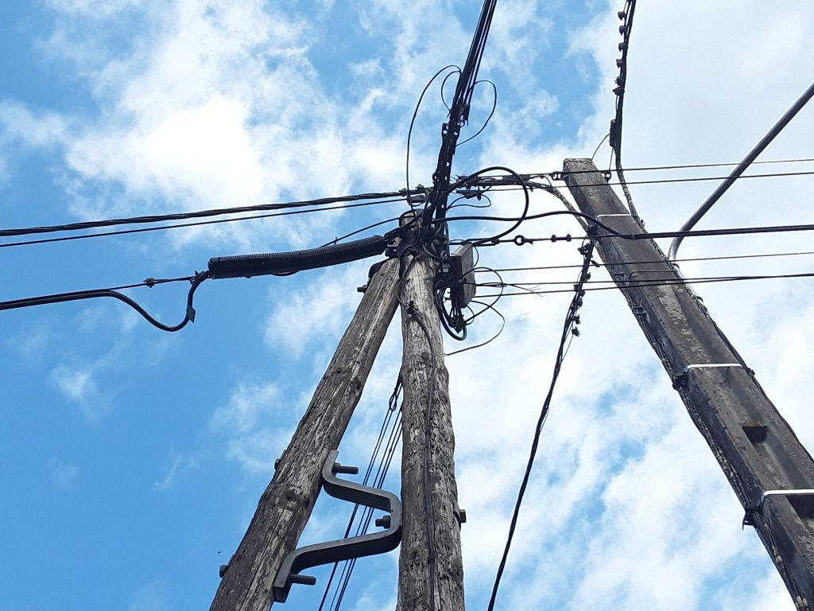
0423956_1.jpg | 0423956_2.jpg
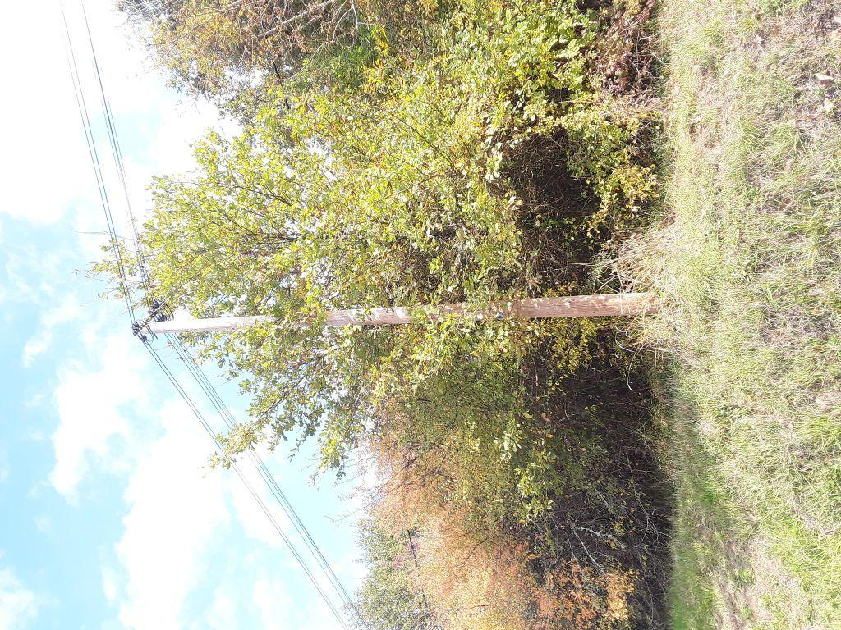 | 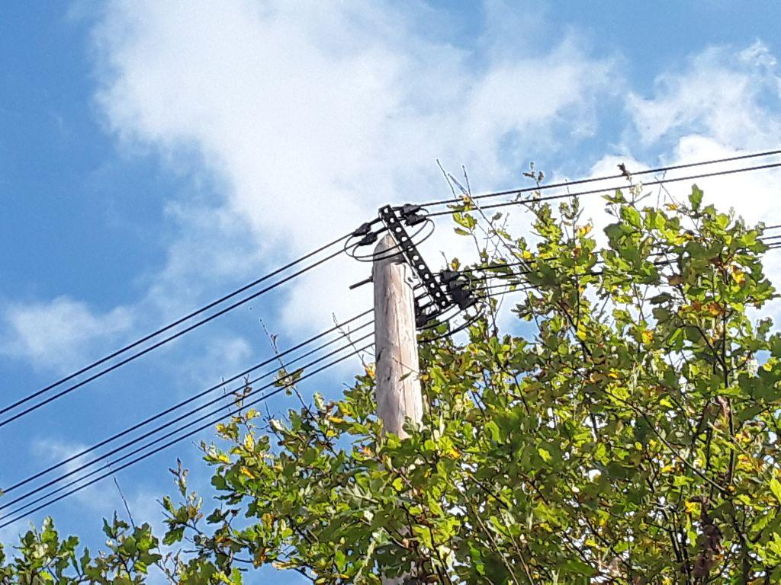
1024808_1.jpg | 1024808_2.jpg

